小学校児童数
 | 50. 小学校児童数（１学級当たり）

 | 時点 2022(R4)年5月1日（毎年） |  |  |  |  |  | 平 均 値 |  |  | 20.8
 | 単位 人，人 |  |  |  |  |  | 標準偏差 |  |  | 4.5
 | 市町村名 | 指標 | 順位 | #REF! | 児童数 | 市町村名 | 指標 | 順位 | #REF! | 児童数

 | 千葉県 | 24.7 | － |  | 303,407 | 八街市 | 19.5 | 32 |  | 2,517
 | 千葉市 | 25.9 | 10 |  | 46,566 | 印西市 | 23.9 | 14 |  | 7,299
 | 銚子市 | 17.0 | 42 |  | 1,819 | 白井市 | 24.3 | 13 |  | 3,594
 | 市川市 | 28.7 | 2 |  | 23,261 | 富里市 | 22.9 | 19 |  | 2,128
 | 船橋市 | 29.1 | 1 |  | 33,612 | 南房総市 | 18.5 | 35 |  | 1,295
 | 館山市 | 15.7 | 49 |  | 1,787 | 匝瑳市 | 15.3 | 50 |  | 1,488
 | 木更津市 | 23.3 | 17 |  | 7,443 | 香取市 | 17.2 | 40 |  | 2,734
 | 松戸市 | 26.8 | 5 |  | 22,957 | 山武市 | 16.7 | 43 |  | 1,802
 | 野田市 | 23.8 | 15 |  | 7,066 | いすみ市 | 15.8 | 48 |  | 1,356
 | 茂原市 | 21.9 | 26 |  | 3,654 | 大網白里市 | 22.4 | 21 |  | 2,151
 | 成田市 | 23.0 | 18 |  | 6,468 | 酒々井町 | 21.3 | 27 |  | 787
 | 佐倉市 | 22.4 | 21 |  | 7,869 | 栄町 | 16.4 | 45 |  | 690
 | 東金市 | 22.7 | 20 |  | 2,517 | 神崎町 | 13.6 | 52 |  | 204
 | 旭市 | 17.4 | 38 |  | 2,912 | 多古町 | 16.7 | 43 |  | 533
 | 習志野市 | 26.1 | 8 |  | 9,097 | 東庄町 | 22.0 | 25 |  | 506
 | 柏市 | 26.0 | 9 |  | 22,018 | 九十九里町 | 18.6 | 34 |  | 465
 | 勝浦市 | 11.3 | 54 |  | 441 | 芝山町 | 18.2 | 36 |  | 273
 | 市原市 | 22.4 | 21 |  | 12,505 | 横芝光町 | 17.1 | 41 |  | 955
 | 流山市 | 27.8 | 4 |  | 13,296 | 一宮町 | 23.5 | 16 |  | 657
 | 八千代市 | 26.8 | 5 |  | 9,957 | 睦沢町 | 20.9 | 28 |  | 292
 | 我孫子市 | 22.1 | 24 |  | 5,741 | 長生村 | 19.9 | 30 |  | 538
 | 鴨川市 | 15.9 | 47 |  | 1,142 | 白子町 | 17.5 | 37 |  | 421
 | 鎌ケ谷市 | 26.8 | 5 |  | 5,208 | 長柄町 | 11.8 | 53 |  | 188
 | 君津市 | 20.7 | 29 |  | 3,392 | 長南町 | 19.3 | 33 |  | 232
 | 富津市 | 19.6 | 31 |  | 1,570 | 大多喜町 | 16.0 | 46 |  | 320
 | 浦安市 | 28.3 | 3 |  | 8,404 | 御宿町 | 13.8 | 51 |  | 207
 | 四街道市 | 24.5 | 12 |  | 5,289 | 鋸南町 | 17.4 | 38 |  | 191
 | 袖ケ浦市 | 25.0 | 11 |  | 3,593

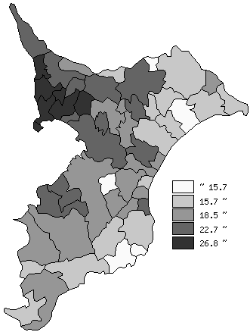
 | 千葉県の推移
 | 児童数（右軸） | 指標
平成30年 | 315874 | 25.2
令和元年 | 312865 | 25.1
令和2年 | 309553 | 25
令和3年 | 306105 | 24.9
令和4年 | 303407 | 24.7

《備 考》 ・資料出所 統計課「学校基本調査結果報告書」 ・算出方法 児童数÷学級数

